Sheet1
Usecase | Màn hình bệnh nhân

Ngày | 17/06/2022

Người Test | Lan

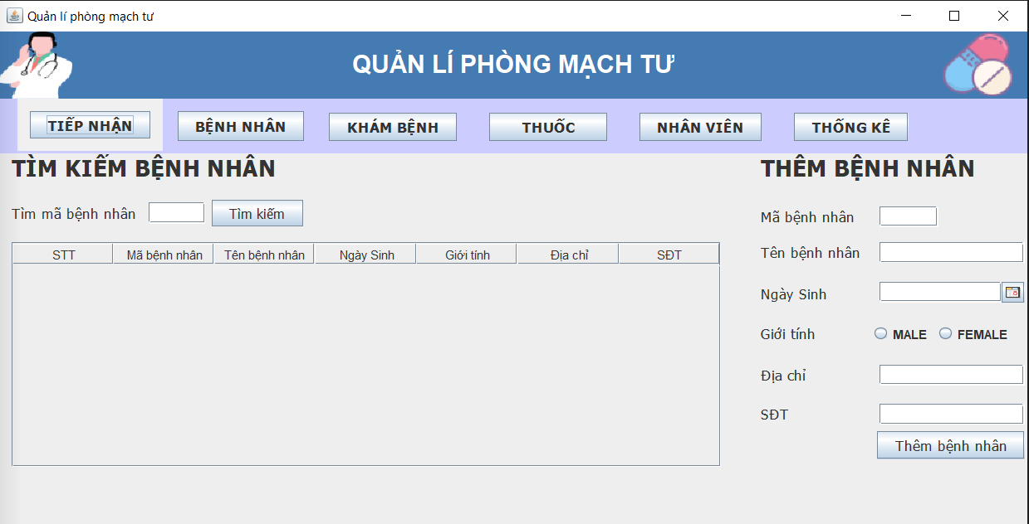 |  |  |  |  |  |  |  | (Màn hình phụ 1) | (Màn hình phụ 2) | (Màn hình phụ 3)

 | Tester nhập |  |  |  |  | Dev nhập
STT | Case Study | Status | Desciprtion | Bug Date | Tester | Fix Date | Dev
1 | Kiểm tra màn hình bệnh nhân | OK | Kiểm tra kích thước chữ, kiểu chữ, kích thước button, checkbox, textbox,… | 17/06/2022 | Lan
2 | Kiểm tra xem nhập textbox tìm kiếm mã bệnh nhân | OK | Nhập textbox tìm kiếm mã bệnh nhân -> hiển thị màn hình mã bệnh nhân cần tìm kiếm | 17/06/2022 | Lan
3 | Kiểm tra xem nhập textbox thêm bệnh nhân | OK | Nhập textbox thêm bệnh nhân -> hiển thị màn hình bệnh nhân đã thêm | 17/06/2022 | Lan
4 | Kiểm tra xem nhập tay vào textbox ngày sinh nhân viên | OK | Nhập tay textbox ngày sinh nhân viên -> focus thành dạng dd/mm/yyyy | 17/06/2022 | Lan
5 | Kiểm tra xem bệnh nhân mới thêm có tìm kiếm được mã bệnh nhân hay không | OK | Nhập tìm kiếm mã bệnh nhân mới thêm -> hiển thị bệnh nhân muốn tìm | 17/06/2022 | Lan
5 | Kiểm tra xem textbox điện thoại nhập chữ được không | OK | Nhập chữ vào textbox điện thoại -> không nhập được | 17/06/2022 | Lan

